Native - app決済
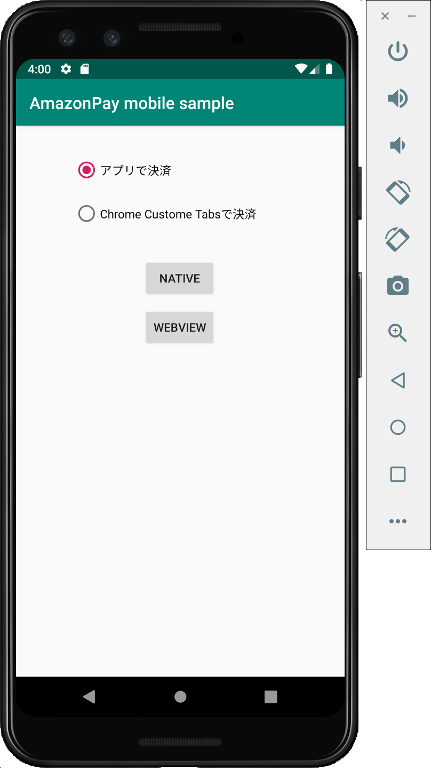
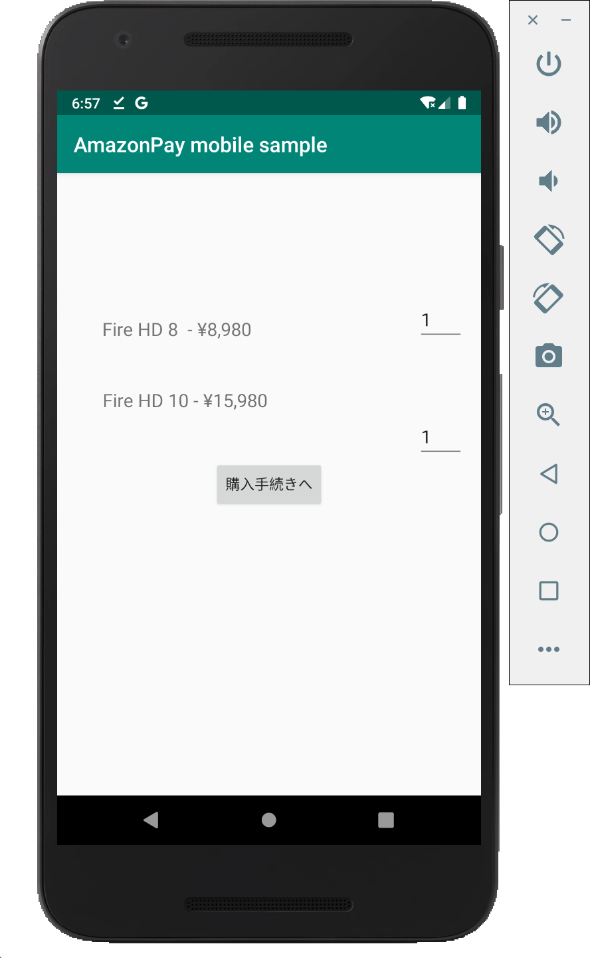
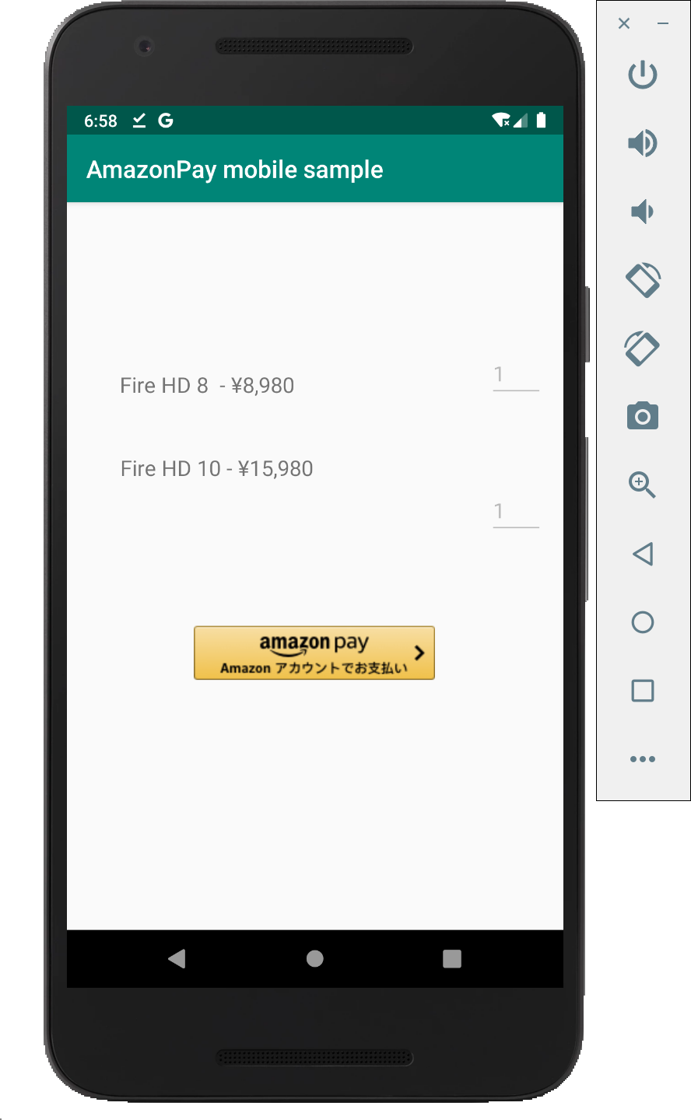
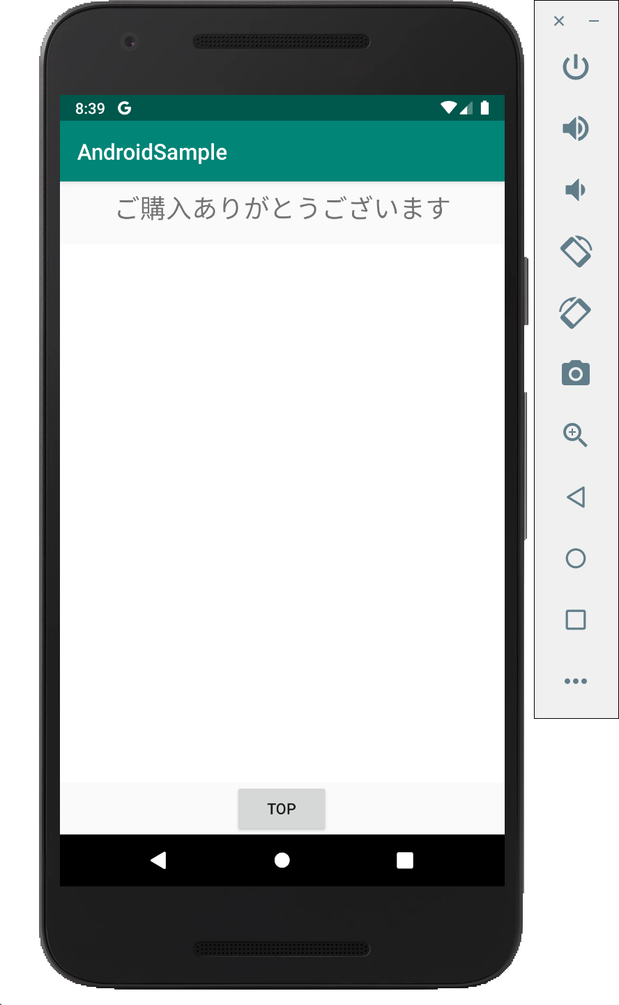
N | MainActivity |  | NativeActivity |  |  |  | NativeActivity |  |  |  |  |  |  |  |  |  |  |  |  |  | ThanksActivity
A
T
I
V
E

A
P
P

 |  | [NATIVE]をClick

 |  |  |  |  |  |  |  |  |  | 擬似AmazonPayボタン
 |  |  |  |  |  |  |  |  |  | をClick

Chrome Custome Tabs
WebView
 |  |  |  |  |  |  |  |  |  |  |  |  |  |  |  |  |  |  |  | thanks_host, thanks_schema
 |  |  |  |  |  |  |  |  |  |  |  |  |  |  |  |  |  |  |  | に対してintent を送信
 |  |  |  | [購入手続きへ] |  |  |  |  |  |  |  |  |  |  |  |  |  |  |  | ※ AndroidManifest.xmlの<intent-filter>参照。

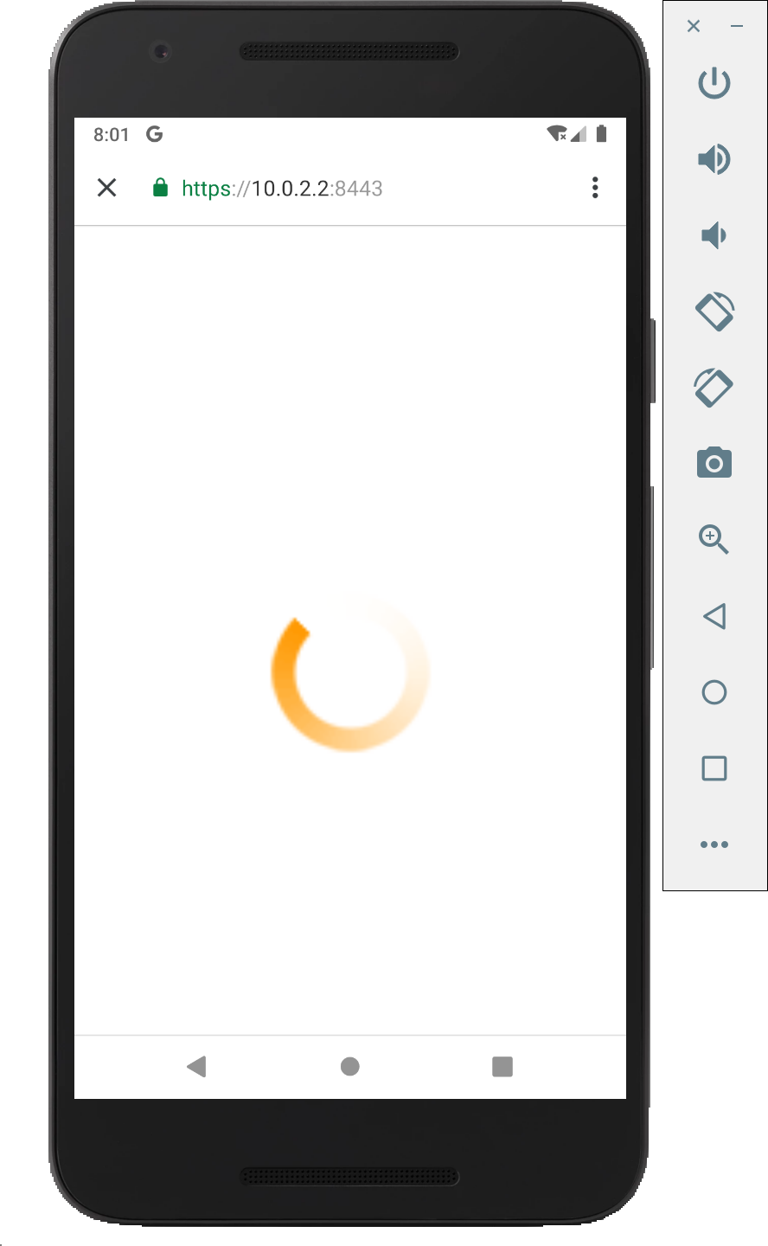
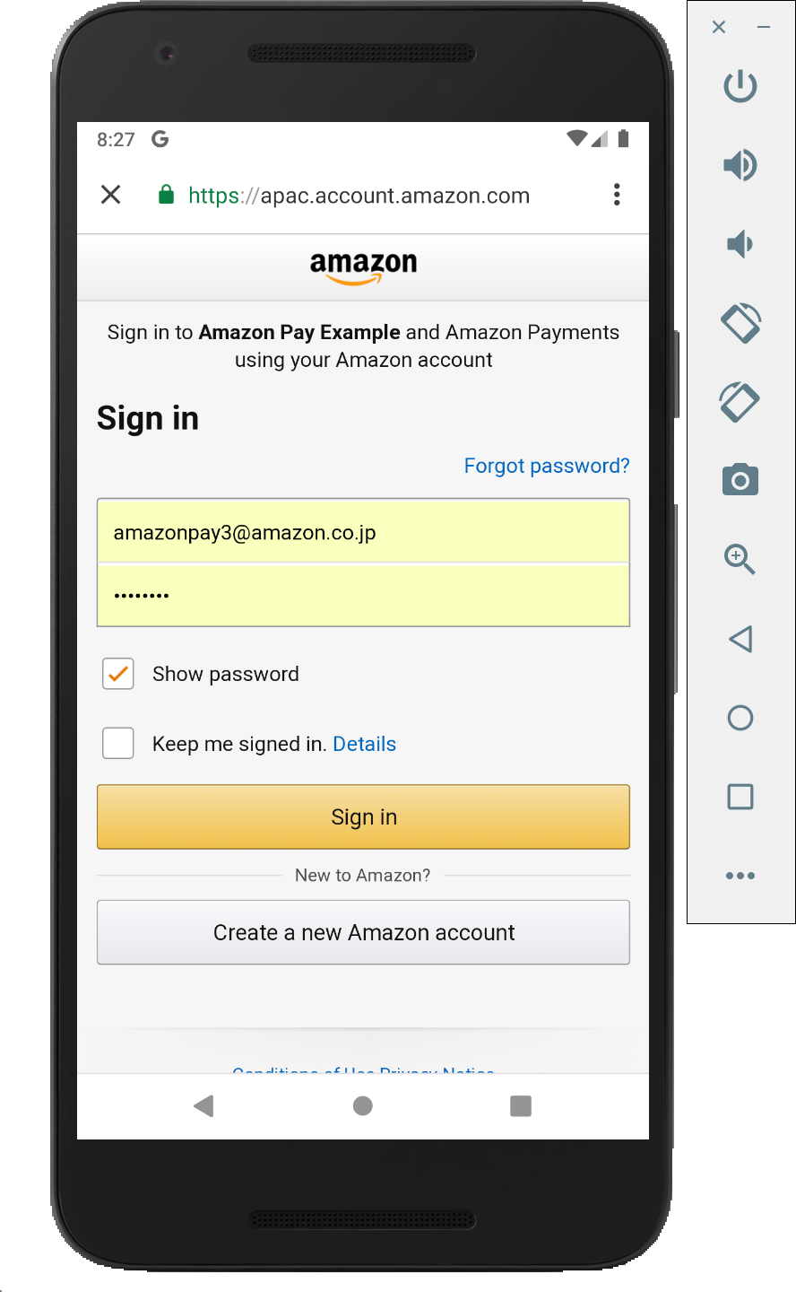
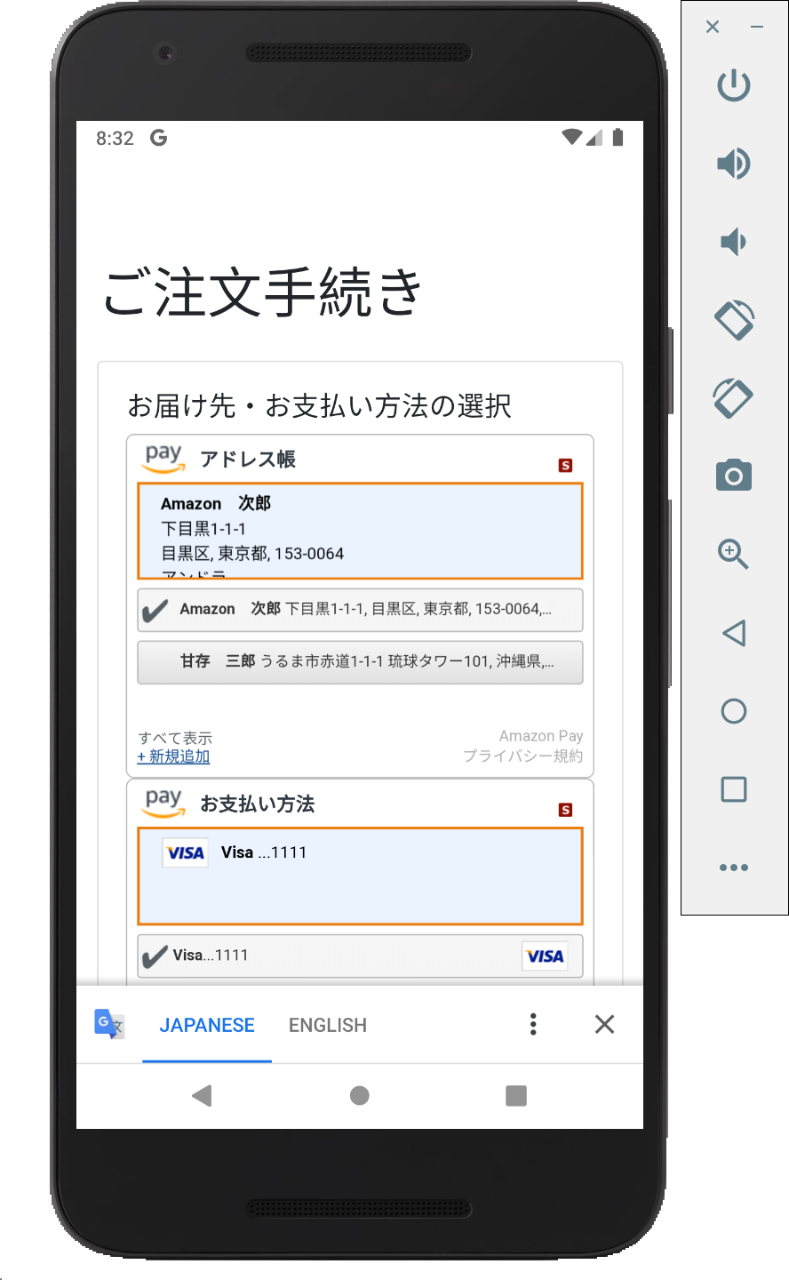
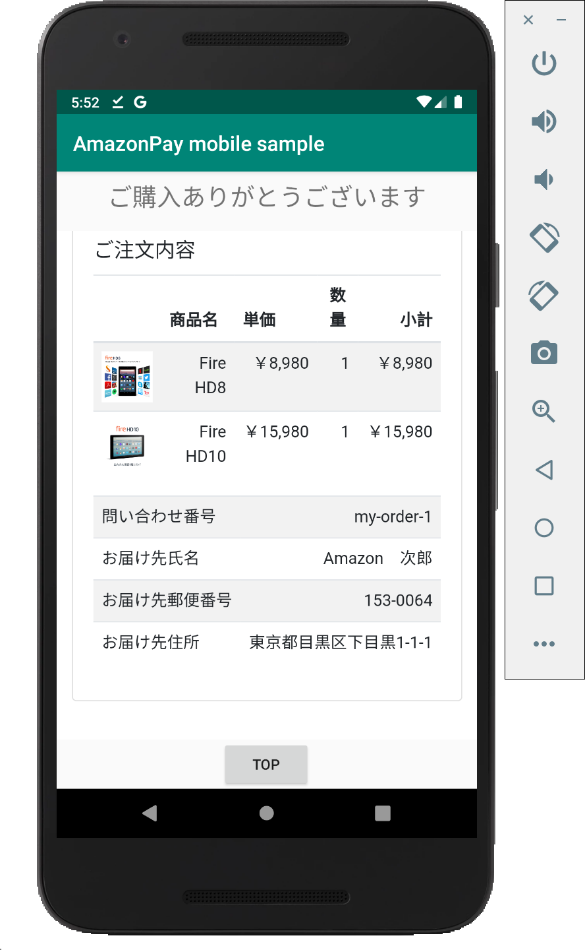
B
R
O
W
S
E
R

AmazonPayController#
createOrderREST
AmazonPayController#button
& button.html
 |  |  |  |  |  |  |  | https://10.0.2.2:8443/button?token=${token} |  |  |  |  |  | redirect to:
S |  |  |  |  |  |  |  |  | にアクセス |  | 裏で本物のAmazonPayボタンを | Amazon Pay認証 |  | https://10.0.2.2:8443/confirm_order |  | 画面起動時 & アドレス |  | 購入ボタン |  |  |  | https://10.0.2.2:8443/thanks
E |  |  |  |  |  |  |  |  |  |  | 読み込み、redirect先に |  |  |  |  | Widgetで住所変更時 |  | クリック |  |  |  | にアクセス
AmazonPayController#
confirmOrder
& confirm_order.html
AmazonPayController#
calcPostage
AmazonPayController#purchase
& purchase.html
AmazonPayController#thanks
& thanks.html
R |  |  |  |  |  |  |  |  |  |  | https://10.0.2.2:8443/confirm_order
V |  |  |  |  |  |  |  |  |  |  | を指定して、自動的にClick。
E
R |  |  |  |  |  | 受注情報アクセス用のtoken

 |  |  |  |  | 受注情報
 |  |  |  |  | の保存
 |  |  |  |  |  |  |  |  |  |  |  |  | 受注情報の取得 |  | 送料を更新 |  | 受注情報を |  | Amazon Pay APIで
 |  |  |  |  |  |  |  |  |  |  |  |  |  |  |  |  | 更新 |  | OrderReferenceの |  |  |  | 受注情報の取得
 |  |  |  |  |  |  |  |  |  |  |  |  |  |  |  |  |  |  | 情報取得・確認・
 |  |  |  |  |  |  |  |  |  |  |  |  |  |  |  |  |  |  | オーソリ等実施。
DatabaseMock
&
CacheMock

Native - chrome決済

N | MainActivity |  | NativeActivity |  |  |  | NativeActivity |  |  |  |  |  |  |  |  |  |  |  |  |  | ThanksActivity
A
T
I
V
E

A
P
P

 |  | [NATIVE]をClick

 |  |  |  |  |  |  |  |  |  | 擬似AmazonPayボタン
 |  |  |  |  |  |  |  |  |  | をClick

Chrome Custome Tabs
WebView
 |  |  |  |  |  |  |  |  |  |  |  |  |  |  |  |  |  |  |  | thanks_host, thanks_schema
 |  |  |  |  |  |  |  |  |  |  |  |  |  |  |  |  |  |  |  | に対してintent を送信
 |  |  |  | [購入手続きへ] |  |  |  |  |  |  |  |  |  |  |  |  |  |  |  | ※ AndroidManifest.xmlの<intent-filter>参照。

B
R
O
W
S
E
R

AmazonPayController#
createOrderREST
AmazonPayController#button
& button.html
 |  |  |  |  |  |  |  | https://10.0.2.2:8443/button?token=${token} |  |  |  |  |  | redirect to:
S |  |  |  |  |  |  |  |  | にアクセス |  | 裏で本物のAmazonPayボタンを | Amazon Pay認証 |  | https://10.0.2.2:8443/confirm_order |  | 画面起動時 & アドレス |  | 購入ボタン |  |  |  | https://10.0.2.2:8443/thanks
E |  |  |  |  |  |  |  |  |  |  | 読み込み、redirect先に |  |  |  |  | Widgetで住所変更時 |  | クリック |  |  |  | にアクセス
AmazonPayController#
confirmOrder
& confirm_order.html
AmazonPayController#
calcPostage
AmazonPayController#purchase
& purchase.html
AmazonPayController#thanks
& thanks.html
R |  |  |  |  |  |  |  |  |  |  | https://10.0.2.2:8443/confirm_order
V |  |  |  |  |  |  |  |  |  |  | を指定して、自動的にClick。
E
R |  |  |  |  |  | 受注情報アクセス用のtoken

 |  |  |  |  | 受注情報
 |  |  |  |  | の保存
 |  |  |  |  |  |  |  |  |  |  |  |  | 受注情報の取得 |  | 送料を更新 |  | 受注情報を |  | Amazon Pay APIで
 |  |  |  |  |  |  |  |  |  |  |  |  |  |  |  |  | 更新 |  | OrderReferenceの |  |  |  | 受注情報の取得
 |  |  |  |  |  |  |  |  |  |  |  |  |  |  |  |  |  |  | 情報取得・確認・
 |  |  |  |  |  |  |  |  |  |  |  |  |  |  |  |  |  |  | オーソリ等実施。
DatabaseMock
&
CacheMock

WebView - chrome決済
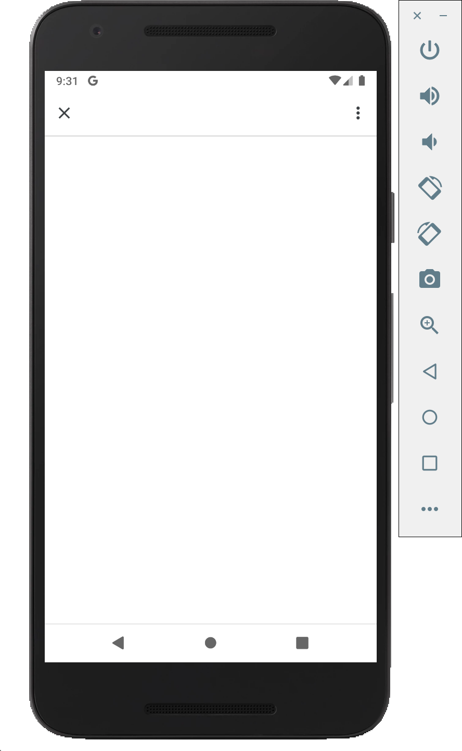
N | MainActivity |  |  |  |  |  | AmazonPayActivity |  |  |  |  |  |  |  |  |  |  |  |  | ThanksActivity
A
T
I
V
E

A
P
P

 |  |  |  |  |  |  |  |  | Note: この後のFlowはNativeと共通。

Chrome Custome Tabs
WebView
WebView
 |  | [WEBVIEW]をClick |  |  |  |  |  |  |  |  |  |  |  |  |  |  |  |  | thanks_host, thanks_schema
 |  |  |  |  |  |  |  |  |  |  |  |  |  |  |  |  |  |  | に対してintent を送信
 |  |  |  |  |  |  |  |  |  |  |  |  |  |  |  |  |  |  | ※ AndroidManifest.xmlの<intent-filter>参照。


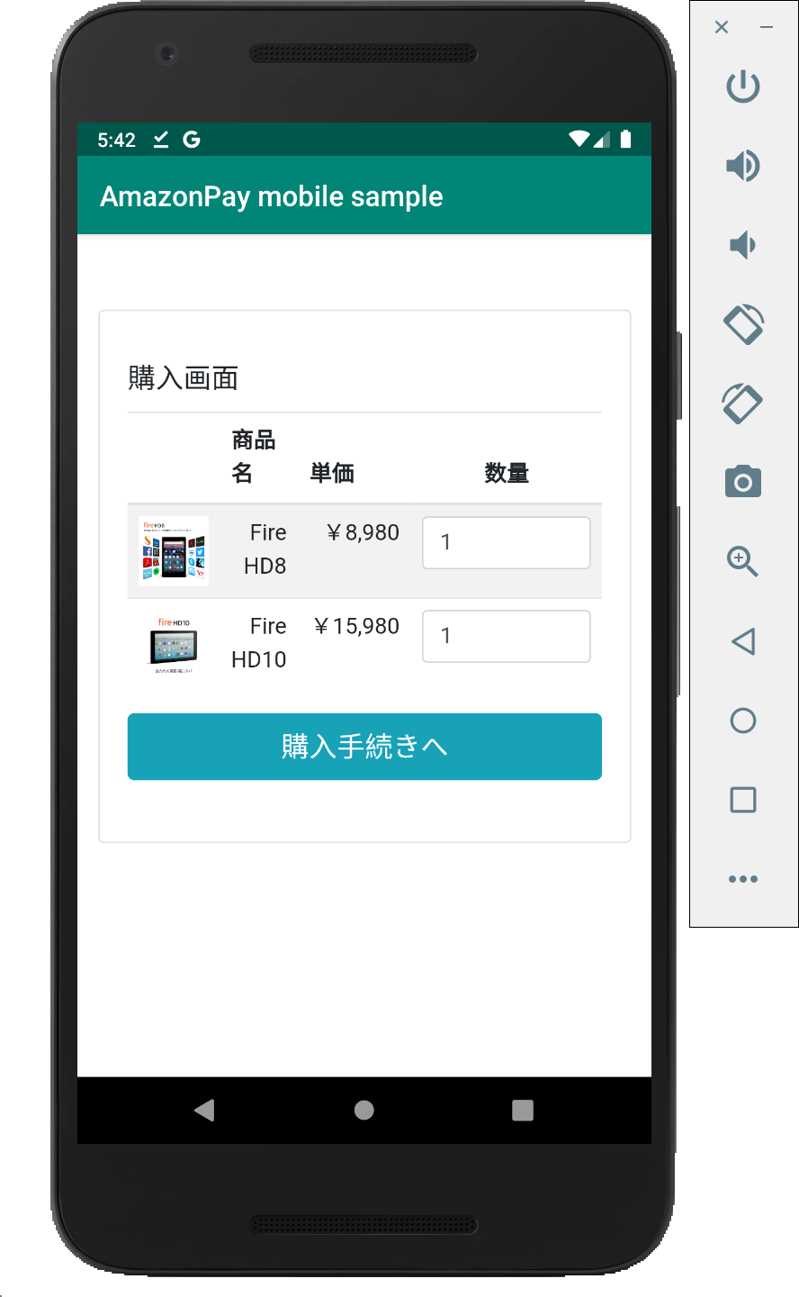
B |  |  |  |  |  | 擬似AmazonPayボタン
R |  |  |  |  |  | をClickして、
O |  |  |  |  |  | amazon_pay_host,
W |  |  |  |  |  | amazon_pay_schemaに
S |  |  |  |  |  | 対してintent を送信
E |  |  |  |  |  | ※ AndroidManifest.xmlの<intent-filter>参照。
R

AmazonPayController#button
& button.html
 |  |  |  |  |  |  |  | https://10.0.2.2:8443/button?token=${token} |  |  |  |  | redirect to:
S |  |  |  | https://10.0.2.2:8443/createOrder |  |  |  |  | にアクセス | 裏で本物のAmazonPayボタンを | Amazon Pay認証 |  | https://10.0.2.2:8443/confirm_order |  | 画面起動時 & アドレス |  | 購入ボタン |  |  |  | https://10.0.2.2:8443/thanks
E |  |  |  | にアクセス |  |  |  |  |  | 読み込み、redirect先に |  |  |  |  | Widgetで住所変更時 |  | クリック |  |  |  | にアクセス
AmazonPayController#
createOrder & cart.html
AmazonPayController#
confirmOrder
& confirm_order.html
AmazonPayController#
calcPostage
AmazonPayController#purchase
& purchase.html
AmazonPayController#thanks
& thanks.html
R |  |  |  |  |  |  |  |  |  | https://10.0.2.2:8443/confirm_order
V |  |  | https://10.0.2.2:8443/android/order |  |  |  |  |  |  | を指定して、自動的にClick。
E |  |  | にアクセス
R
 |  |  |  |  | 受注情報アクセス用のtoken

 |  |  |  |  |  |  |  |  |  |  |  | 受注情報の取得 |  | 送料を更新 |  | 受注情報を |  | Amazon Pay APIで
 |  |  |  |  |  | 受注情報 |  |  |  |  |  |  |  |  |  | 更新 |  | OrderReferenceの |  |  |  | 受注情報の取得
 |  |  |  |  |  | の保存 |  |  |  |  |  |  |  |  |  |  |  | 情報取得・確認・
 |  |  |  |  |  |  |  |  |  |  |  |  |  |  |  |  |  | オーソリ等実施。
DatabaseMock
&
CacheMock

